raw_facility_actuals
raw_facility_actuals

■ テーブル概要
物理テーブル名 / 論理名 |  | raw_facility_actuals / 実績データ（施設別・縦持ち）
DB.スキーマ / 種別 |  | . / table
行数 / サイズ |  | 72,141 / 9.2MB
作成 / 最終更新 |  | 2026-06-01 10:51 / 2026-06-01 10:52
更新頻度(180日) |  | —
直近7日のレコード数（event_date） |  | 2026-03-25: 571件 / 2026-03-26: 578件 / 2026-03-27: 618件 / 2026-03-28: 661件 / 2026-03-29: 657件 / 2026-03-30: 486件 / 2026-03-31: 470件

■ Phase2 カラム別プロファイル
NULL率=値が空(欠損)の割合 / 一意率=非NULLのうち異なる値の割合(100%＝重複なし) / distinct=異なる値の数 / 区分値=出現の多い値（括弧内は件数）
No | 物理カラム名 | 型 | NULL率 | 一意率 | distinct | min | 中央 | max | σ | 区分値(上位) | 品質所見
1 | source_sheet_name | STRING | 0% | 0% | 12 |  |  |  |  | 2026.01(18,964) / 2026.03(17,857) / 2025.12(4,482) / 2026.02(4,431) / 2025.11（更新済）(3,928) / 2025.08(3,498) …
2 | regional_office_name | STRING | 0% | 0% | 16 |  |  |  |  | 九州支社代理店主導(30,053) / 九州支社(10,891) / 北海道支社(5,686) / 関信越支社(5,376) / 東海支社(4,450) / 関西支社(3,981) …
3 | branch_office_name | STRING | 7% | 0% | 82
4 | facility_name | STRING | 0% | 2% | 1,552
5 | floor_label | STRING | 48% | 0% | 56
6 | space_name | STRING | 22% | 3% | 1,921
7 | area_raw | STRING | 69% | 2% | 507
8 | helper_company_name | STRING | 59% | 1% | 152
9 | staff_count_raw | STRING | 65% | 0% | 51
10 | start_date | DATE | 0% | 1% | 363 | 2025-04-01 |  | 2026-03-31
11 | end_date | DATE | 0% | 1% | 364 | 2025-04-01 |  | 2026-03-31
12 | event_date | DATE | 0% | 1% | 365 | 2025-04-01 |  | 2026-03-31
13 | actual_value | INT64 | 1% | 0% | 67 | 0 | 1 | 45,816 | 171.68

■ Phase3 セグメント別
→ 直近のデータの方が未記入が多くなる傾向にある
▲ 列「helper_company_name」のNULL率(空欄割合)（軸「source_sheet_name」） … 26%〜82% と差大：特定の区分でだけ値が無い（計算/取得されていない）可能性
区分（source_sheet_name） |  | NULL率(空欄割合)
2026.01 |  | 82%
2026.03 |  | 76%
2025.12 |  | 39%
2026.02 |  | 26%
2025.11（更新済） |  | 39%
2025.08 |  | 41%
2025.06 |  | 42%
2025.07 |  | 43%
2025.09 |  | 37%
2025.05 |  | 39%
2025.1 |  | 33%
2025.04 |  | 41%

▲ 列「area_raw」のNULL率(空欄割合)（軸「source_sheet_name」） … 36%〜91% と差大：特定の区分でだけ値が無い（計算/取得されていない）可能性
区分（source_sheet_name） |  | NULL率(空欄割合)
2026.01 |  | 86%
2026.03 |  | 91%
2025.12 |  | 54%
2026.02 |  | 62%
2025.11 |  | 57%
2025.08 |  | 40%
2025.06 |  | 44%
2025.07 |  | 40%
2025.09 |  | 57%
2025.05 |  | 36%
2025.1 |  | 44%
2025.04 |  | 40%

▲ 列「staff_count_raw」のNULL率(空欄割合)（軸「source_sheet_name」） … 34%〜84% と差大：特定の区分でだけ値が無い（計算/取得されていない）可能性
区分（source_sheet_name） |  | NULL率(空欄割合)
2026.01 |  | 84%
2026.03 |  | 79%
2025.12 |  | 44%
2026.02 |  | 34%
2025.11（更新済） |  | 48%
2025.08 |  | 54%
2025.06 |  | 57%
2025.07 |  | 55%
2025.09 |  | 43%
2025.05 |  | 57%
2025.1 |  | 41%
2025.04 |  | 58%

■ Phase4 品質チェック
データの異常・違和感を検出（各項目に説明付き）。
・完全重複行: 54件 … 全カラムの値が完全に一致する行。同じデータの二重登録の可能性がある。
全カラム一致なので、同じ実績が重複して取り込まれている。
select * from digital-well-456700-i9.docomo_event_raw.raw_facility_actuals where facility_name = 'ドコモCS九州熊本支店' limit 20 ;

■ テーブル間整合（このテーブル関連）
共有するキー列が、参照先（親テーブル＝そのキーが一意なマスタ等）と紐付くかを確認。「孤児」＝子テーブルにある値のうち、親テーブルに存在しない値の件数（表記ゆれ・未登録・名寄せ漏れで参照先と一致しない）。○整合＝孤児ゼロ。
- `docomo_event_raw.raw_facility_actuals.facility_name` → `docomo_event_raw.raw_facility_master.facility_name` : ▲孤児 36,783件
・actualにあるが、masterに存在しない施設名がある |  |  |  |  |  |  |  |  |  |  |  | 参考
SELECT distinct facility_name, 'master' as type |  |  |  |  |  |  |  |  |  |  |  | https://clove-llc.slack.com/archives/C0A0YSN8CHY/p1780369286661049?thread_ts=1780363058.360939&cid=C0A0YSN8CHY
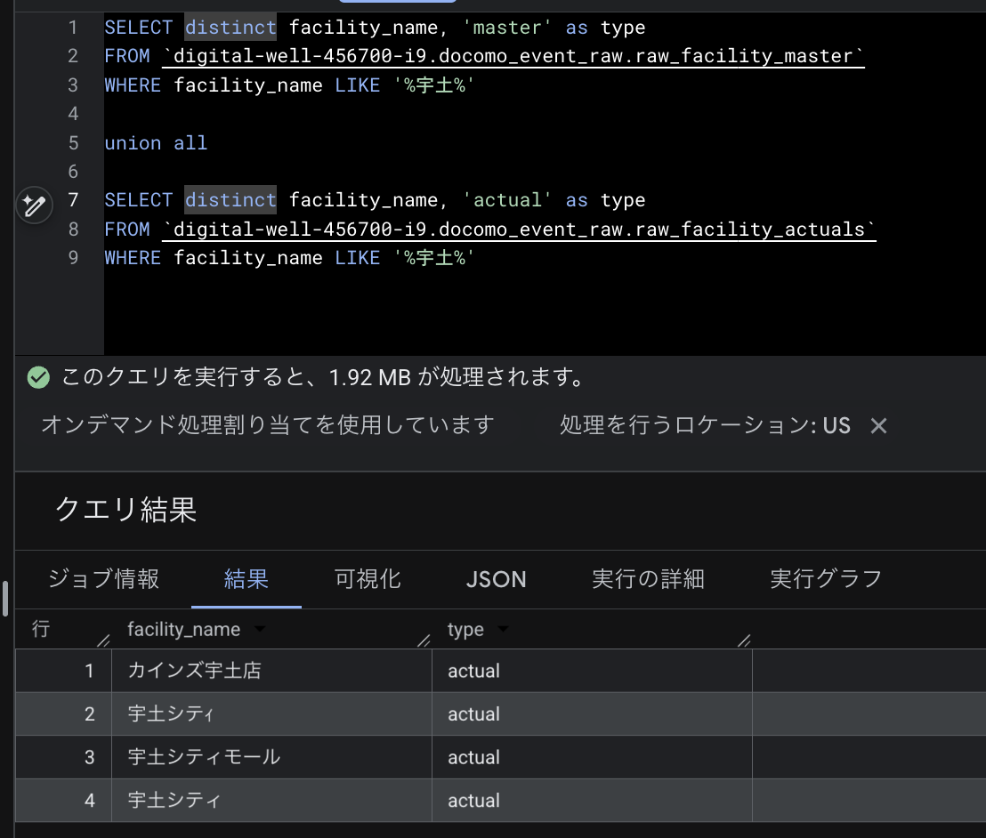
FROM `digital-well-456700-i9.docomo_event_raw.raw_facility_master`
WHERE facility_name LIKE '%宇土%'

union all

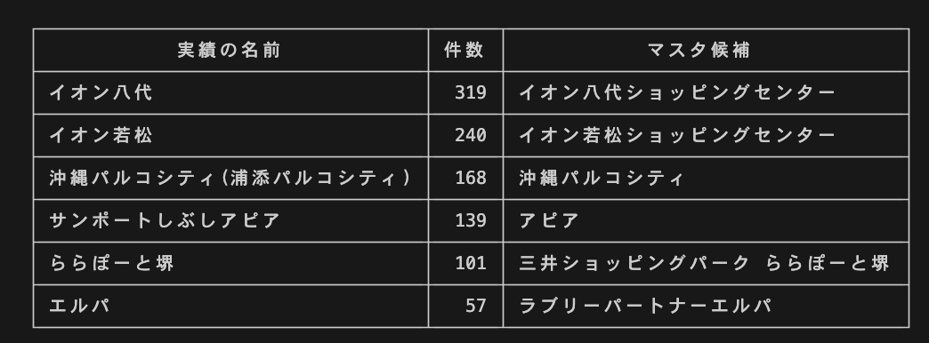
SELECT distinct facility_name, 'actual' as type
FROM `digital-well-456700-i9.docomo_event_raw.raw_facility_actuals`
WHERE facility_name LIKE '%宇土%'

raw_facility_daily_deviation_zs
raw_facility_daily_deviation_zscore

■ テーブル概要
物理テーブル名 / 論理名 |  | raw_facility_daily_deviation_zscore / 施設・日付フラグ別 偏差値Zスコアマスタ
DB.スキーマ / 種別 |  | . / table
行数 / サイズ |  | 289,810 / 22.5MB
作成 / 最終更新 |  | 2026-05-20 10:28 / 2026-05-26 10:23
更新頻度(180日) |  | 書込2回 / 稼働1日 (2026-05-02〜2026-05-02)
直近7日のレコード数（date） |  | 2025-12-25: 794件 / 2025-12-26: 794件 / 2025-12-27: 794件 / 2025-12-28: 794件 / 2025-12-29: 794件 / 2025-12-30: 794件 / 2025-12-31: 794件

■ Phase2 カラム別プロファイル
NULL率=値が空(欠損)の割合 / 一意率=非NULLのうち異なる値の割合(100%＝重複なし) / distinct=異なる値の数 / 区分値=出現の多い値（括弧内は件数）
No | 物理カラム名 | 型 | NULL率 | 一意率 | distinct | min | 中央 | max | σ | 区分値(上位) | 品質所見
1 | date | DATE | 0% | 0% | 365 | 2025-01-01 |  | 2025-12-31
2 | facility_code | INT64 | 0% | 0% | 794 | 1 | 435 | 9,006 | 1,227.59
3 | facility_name | STRING | 0% | 0% | 794
4 | z_score | FLOAT64 | 0% | 0% | 28 | 0.2 | 1 | 2.9 | 0.19
5 | month | INT64 | 0% | 0% | 12 | 1 | 7 | 12 | 3.45 | 12(24,614) / 10(24,614) / 8(24,614) / 7(24,614) / 5(24,614) / 3(24,614) …
6 | week_number_monthly | INT64 | 0% | 0% | 6 | 1 | 3 | 6 | 1.31 | 4(66,696) / 3(66,696) / 2(66,696) / 5(48,434) / 1(39,700) / 6(1,588)
7 | date_flag | STRING | 0% | 0% | 9 |  |  |  |  | 平日(187,384) / 通常土日(61,932) / 三連休(16,674) / お盆(7,146) / 正月(3,970) / 年末(3,970) …

■ Phase3 セグメント別
・目立った問題は検出されませんでした。

■ Phase4 品質チェック
データの異常・違和感を検出（各項目に説明付き）。
・目立った問題は検出されませんでした。

■ テーブル間整合（このテーブル関連）
共有するキー列が、参照先（親テーブル＝そのキーが一意なマスタ等）と紐付くかを確認。「孤児」＝子テーブルにある値のうち、親テーブルに存在しない値の件数（表記ゆれ・未登録・名寄せ漏れで参照先と一致しない）。○整合＝孤児ゼロ。
- `docomo_event_raw.raw_facility_daily_deviation_zscore.facility_code` → `docomo_event_raw.raw_facility_master.facility_code` : ○整合（孤児ゼロ）
- `docomo_event_raw.raw_facility_daily_deviation_zscore.facility_name` → `docomo_event_raw.raw_facility_master.facility_name` : ▲孤児 49,640件 → facility_code結合＋マスタ名採用 なので問題なし

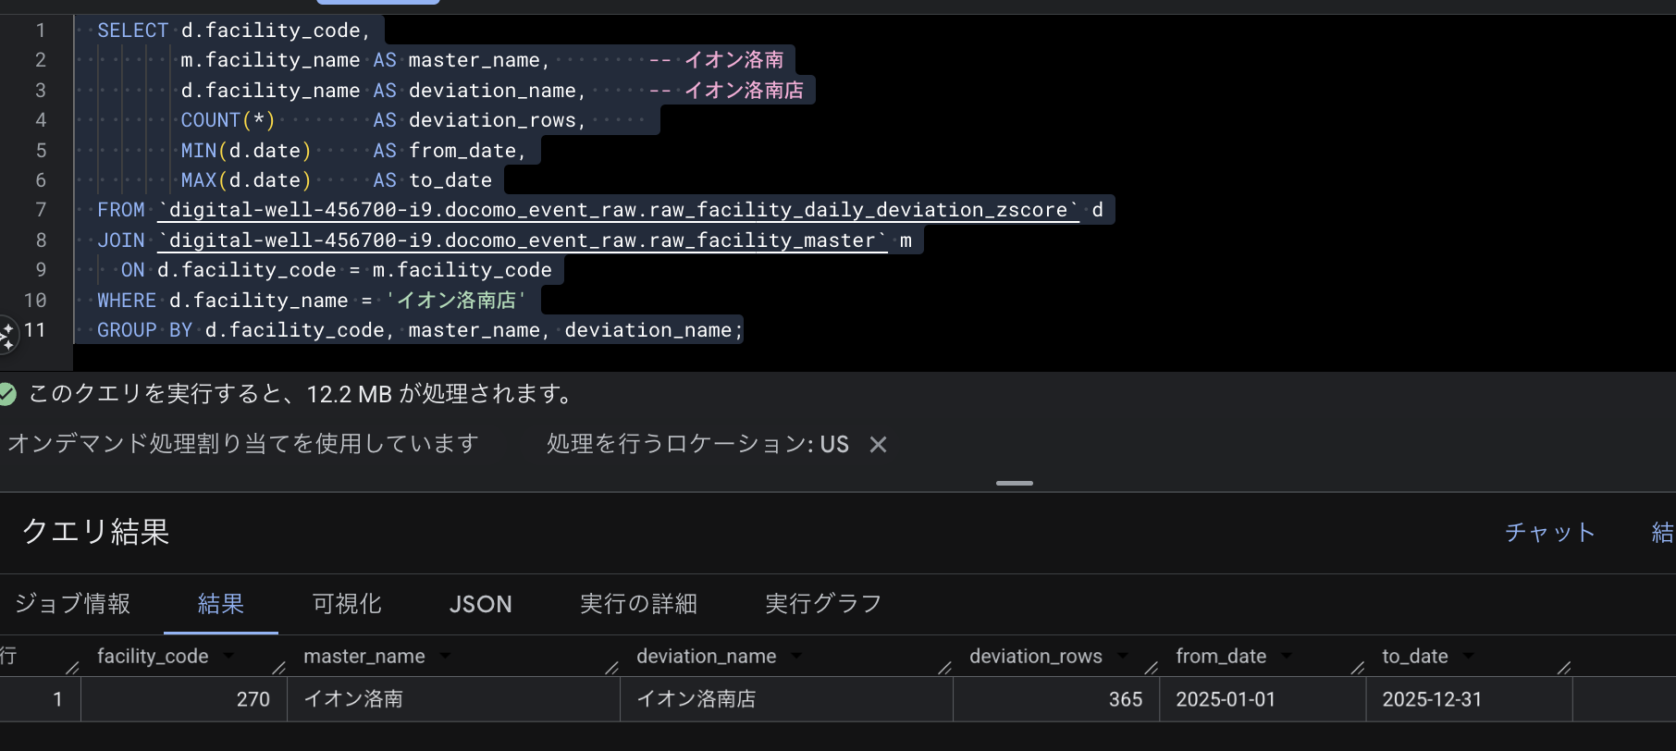
SELECT d.facility_code,
m.facility_name AS master_name, -- イオン洛南
d.facility_name AS deviation_name, -- イオン洛南店
COUNT(*) AS deviation_rows,
MIN(d.date) AS from_date,
MAX(d.date) AS to_date
FROM `digital-well-456700-i9.docomo_event_raw.raw_facility_daily_deviation_zscore` d
JOIN `digital-well-456700-i9.docomo_event_raw.raw_facility_master` m
ON d.facility_code = m.facility_code
WHERE d.facility_name = 'イオン洛南店'
GROUP BY d.facility_code, master_name, deviation_name;

raw_venue_performance
raw_venue_performance

■ テーブル概要
物理テーブル名 / 論理名 |  | raw_venue_performance / 会場別実績データ
DB.スキーマ / 種別 |  | . / table
行数 / サイズ |  | 72,297 / 10.9MB
作成 / 最終更新 |  | 2026-05-02 13:59 / 2026-05-02 14:59
更新頻度(180日) |  | 書込2回 / 稼働1日 (2026-05-02〜2026-05-02)
直近7日のレコード数（date） |  | 2026-03-25: 571件 / 2026-03-26: 578件 / 2026-03-27: 621件 / 2026-03-28: 664件 / 2026-03-29: 660件 / 2026-03-30: 487件 / 2026-03-31: 471件

■ Phase2 カラム別プロファイル
NULL率=値が空(欠損)の割合 / 一意率=非NULLのうち異なる値の割合(100%＝重複なし) / distinct=異なる値の数 / 区分値=出現の多い値（括弧内は件数）
No | 物理カラム名 | 型 | NULL率 | 一意率 | distinct | min | 中央 | max | σ | 区分値(上位) | 品質所見
1 | datasource | STRING | 0% | 0% | 12 |  |  |  |  | 2026.01(18,976) / 2026.03(17,897) / 2025.12(4,496) / 2026.02(4,443) / 2025.11（更新済）(3,940) / 2025.08(3,504) …
2 | no | INT64 | 0% | 7% | 4,758 | 1 | 1,390 | 10,000 | 2,067.75
3 | event_month | STRING | 0% | 0% | 12 |  |  |  |  | 1月(18,976) / 3月(17,897) / 12月(4,496) / 2月(4,443) / 11月(3,940) / 8月(3,504) …
4 | regional_office_name | STRING | 0% | 0% | 16 |  |  |  |  | 九州支社代理店主導(30,053) / 九州支社(10,891) / 北海道支社(5,686) / 関信越支社(5,521) / 東海支社(4,450) / 関西支社(3,981) …
5 | branch_name | STRING | 0% | 0% | 83
6 | facility_name | STRING | 0% | 2% | 1,545
7 | floor_label | STRING | 0% | 0% | 57
8 | floor_number | INT64 | 100% | 0% | 0 |  |  |  |  |  | ▲全NULL(未投入)
9 | floor_number_above_ground | INT64 | 100% | 0% | 0 |  |  |  |  |  | ▲全NULL(未投入)
10 | is_basement_floor | BOOL | 100% | 0% | 0 |  |  |  |  |  | ▲全NULL(未投入)
11 | floor_category | STRING | 100% | 0% | 0 |  |  |  |  |  | ▲全NULL(未投入)
12 | space_name | STRING | 0% | 3% | 1,922
13 | area_raw | STRING | 0% | 1% | 458
14 | area_sqm | INT64 | 100% | 0% | 0 |  |  |  |  |  | ▲全NULL(未投入)
15 | area_group | STRING | 100% | 0% | 0 |  |  |  |  |  | ▲全NULL(未投入)
16 | is_area_unconfirmed | BOOL | 100% | 0% | 0 |  |  |  |  |  | ▲全NULL(未投入)
17 | is_daily_venue | BOOL | 100% | 0% | 0 |  |  |  |  |  | ▲全NULL(未投入)
18 | helper_company_name | STRING | 0% | 0% | 153
19 | staff_count | STRING | 0% | 0% | 53
20 | staff_count_numeric | INT64 | 100% | 0% | 0 |  |  |  |  |  | ▲全NULL(未投入)
21 | start_date | DATE | 57% | 1% | 274 | 2025-04-01 |  | 2025-12-31
22 | end_date | DATE | 57% | 1% | 274 | 2025-04-01 |  | 2025-12-31
23 | actual_days_raw | STRING | 0% | 0% | 20 |  |  |  |  | 2日間(16,926) / 1日間(13,571) / 3日間(12,396) / 5日間(11,477) / 4日間(9,106) / 31日間(5,762) …
24 | actual_days | INT64 | 100% | 0% | 0 |  |  |  |  |  | ▲全NULL(未投入)
25 | date | DATE | 0% | 1% | 365 | 2025-04-01 |  | 2026-03-31
26 | daily_result_raw | STRING | 0% | 0% | 118
27 | daily_result | INT64 | 1% | 0% | 67 | 0 | 1 | 45,816 | 171.51
28 | is_missing_input | BOOL | 100% | 0% | 0 |  |  |  |  |  | ▲全NULL(未投入)
29 | is_event_cancelled | BOOL | 100% | 0% | 0 |  |  |  |  |  | ▲全NULL(未投入)

■ Phase3 セグメント別
区分値の少ない列を「軸」に、データを区分ごとに分けて件数構成を確認。さらに各列のNULL率(欠損割合)が区分間でどれだけ違うかを見る（差が大きい＝特定区分でのみ欠落の可能性）。
イベント月別のレコード件数と構成比（%）→ 1,3月でイベントが多いように見えるが認識正しそうか？→ stg_venue_performance が後続で使用されていないなら問題ない
実行クエリ
SELECT event_month, COUNT(*) AS cnt, ROUND(COUNT(*) / SUM(COUNT(*)) OVER () * 100, 1) AS pct FROM `digital-well-456700-i9.docomo_event_raw.raw_venue_performance` GROUP BY event_month ORDER BY cnt DESC;
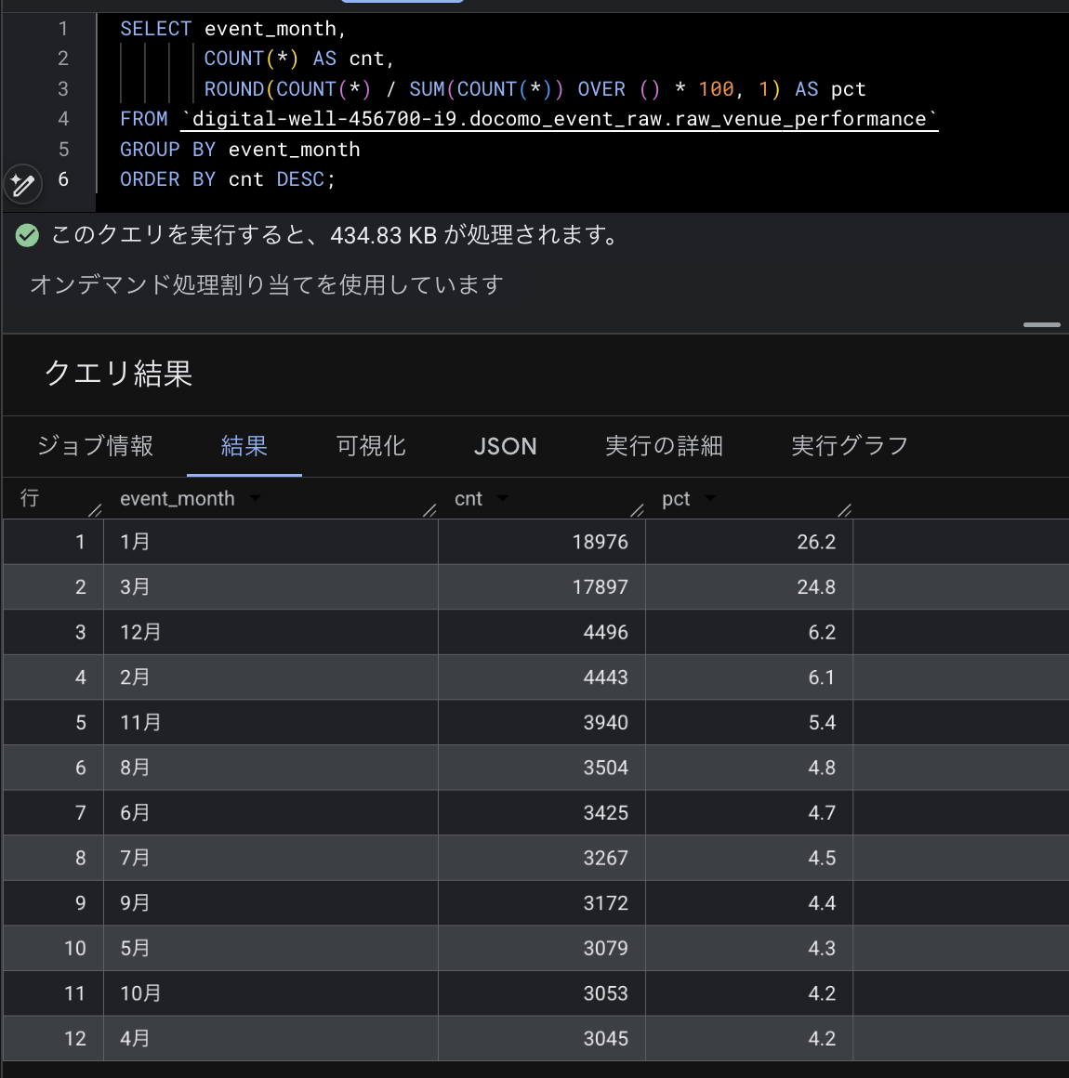

■ Phase4 品質チェック
データの異常・違和感を検出（各項目に説明付き）。
・完全重複行: 147件 … 全カラムの値が完全に一致する行。同じデータの二重登録の可能性。→ stg_venue_performance が後続で使用されていないなら問題ない
WITH d AS ( SELECT *, COUNT(*) OVER (PARTITION BY datasource, `no`, event_month, regional_office_name, branch_name, facility_name, floor_label, space_name, area_raw, helper_company_name, staff_count, start_date, end_date, actual_days_raw, date, daily_result_raw ) AS cnt FROM `digital-well-456700-i9.docomo_event_raw.raw_venue_performance` ) SELECT * FROM d WHERE cnt > 1 ORDER BY facility_name, date;
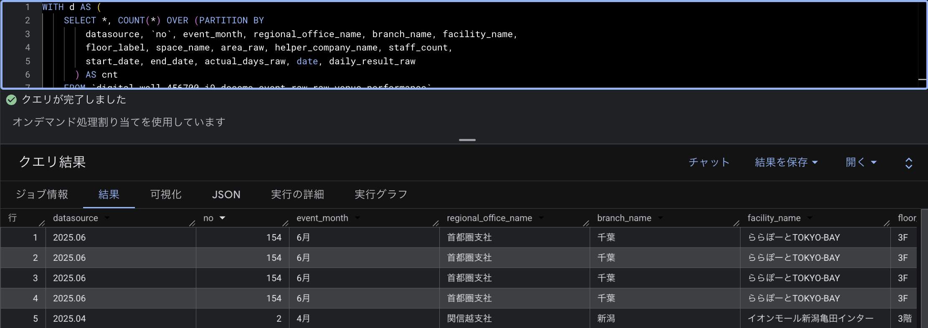
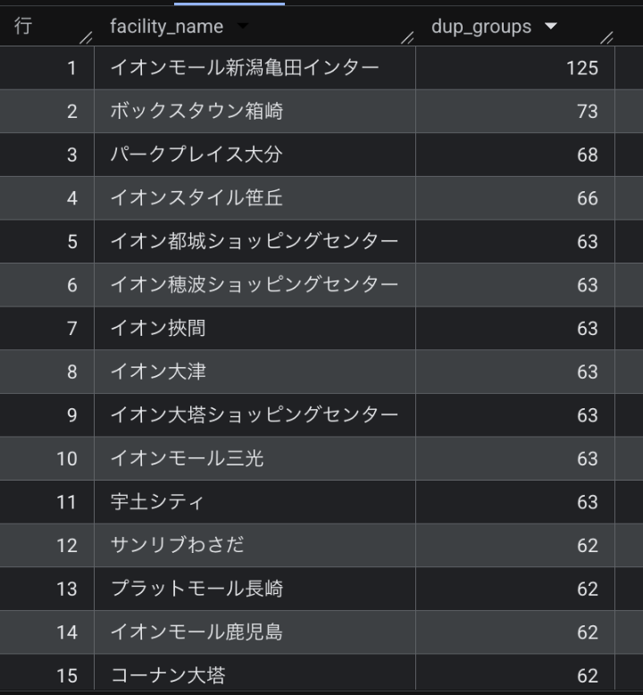

■ テーブル間整合（このテーブル関連）
共有するキー列が、参照先（親テーブル＝そのキーが一意なマスタ等）と紐付くかを確認。「孤児」＝子テーブルにある値のうち、親テーブルに存在しない値の件数（表記ゆれ・未登録・名寄せ漏れで参照先と一致しない）。○整合＝孤児ゼロ。
・目立った問題は検出されませんでした。

